怪兽
 |  |  |  |  |  |  |  | 1 | 2 | 3 | 4 | 5 | 6 | 7 | 8 | 9 | 10 | 11 | 12 | 13 | 14 | 15 | 16 | 17
 |  |  |  |  |  |  |  | wait | ready | move | attack | defense | savings | skill1 | skill2 | skill3 | byAtk | win | useItem | die | gain | debut | miss | action
ID | 美术资源名 | 名称 | 描述 | 类型 | 向性 | 参考图 | 大小 | 待机 | 准备行动 | 移动 | 攻击 | 防御 | 蓄力 | 技能1 | 技能2 | 技能3 | 使用道具 | 挨打 | 胜利 | 死亡 | 归位 | 登场 | 闪避 | 准备前动
10001 | monster_10001 | 哈拉兽 | 呆头呆脑，移动缓慢的怪兽，虽然有着强力的四肢，但走路从来只靠滚，肥肥的身材看起来笨拙无比，但却是厉害的捕鱼高手。 | 怪物 | 土 |  | 120 | 呆呆的摇晃 |  | 美术自定义 | 滚动撞击 |  | 静帧 |  |  |  |  | 美术自定义 |  | 美术自定义 | 美术自定义 | 美术自定义 | 美术自定义
10002 | monster_10002 | 绿毒史莱姆 | 白天居住在地下，晚上出来汲取地面的有毒粘液用以让自己进化，可以将暂时无法吸收的有毒粘液喷吐出去，看似很弱小，但是数量很多 | 怪物 | 毒 | 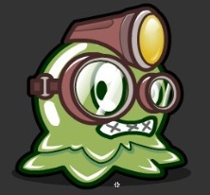 | 45 | 收缩变大 |  | 美术自定义 | 头槌 |  | 收缩变亮 | 吐出一滴毒液 |  |  |  |  |  |  |  |  | 美术自定义
10003 | monster_10003 | 绿毒粘液兽 | 由绿毒史莱姆聚集进化而成，身上的毒液已经可以固态化形成一层绿毒浆，因此白天也可以出来行动，力量，毒性都得到了大幅提升 | 怪物 | 毒 | 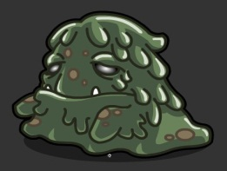 |  | 下半身蠕动，手摆动 |  | 美术自定义 | 碾压 |  | 手部聚拢 | 喷出一滩毒液 |  |  |  |  |  |  |  |  | 美术自定义
10004 | monster_10004 | 萨西怪 | 火属性的小怪物，全身会冒泡泡。 | 怪物 | 火 |  |  | 蠕动 |  | 美术自定义 | 咬 |  | 脑袋后缩 |  | 吐口水 |  |  | 美术自定义 |  | 美术自定义 | 美术自定义 | 美术自定义 | 美术自定义
10005 | monster_10005 | 粘壳虫 | 外形看着像一只蜗牛却真的有牛一般的大小，身上分泌粘液打滑地面有着不逊于马的速度，而且有着非常坚硬的外壳，是一个很难对付的家伙 | 怪物 | 水 | 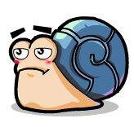 | 50 | 晃眼睛，全抖 |  | 美术自定义 | 眼睛撞 |  | 瞪眼 |  |  |  |  | 美术自定义 |  | 美术自定义 | 美术自定义 | 美术自定义 | 美术自定义
10006 | monster_10006 | 空灵树妖 | 树木吸取了战场的邪恶能量之后开始拥有了意识，不再依赖阳光和水源，头顶的树叶能直接吸取空气中的能量，也能直接吞食其他生物集聚能力，是一个非常邪恶的生物 | 怪物 | 毒 | 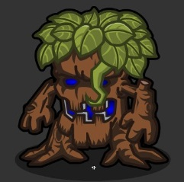 | 95 | 树叶飘动，手摆动 |  | 不用移动 | 树叶飞镖 |  | 口眼发光 | 单一玩家脚下出现树藤缠绕 |  |  |  | 美术自定义 |  | 美术自定义 | 美术自定义 | 美术自定义 | 美术自定义
10007 | monster_10007 | 晶石树妖 | 由晶石树妖进化而成，体内的能量凝结成了水晶，力量和能力都有了大幅提升，同时拥有了智能，也变得越发的邪恶 | 怪物 | 毒 | 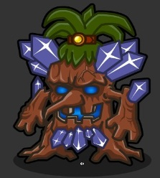 |  | 头发飘动，水晶发光，手摆动 |  | 不用移动 | 水晶飞镖 |  | 头发竖起 | 所有玩家脚下出现水晶刺 |  |  |  | 美术自定义 |  | 美术自定义 | 美术自定义 | 美术自定义
10008 | monster_10008 | 暗影孢子 | 由3号7号怪物合体而成，乌卡大魔王将两种怪物强行合体，因为是强制合体所以丧失了所有的智能，但却拥有了非常恐怖的力量，成为了一个完全听命于乌卡的破坏兵器 | 怪物 | 毒 |  |  | 触须卷动，头部有缩放感，手摆动，眼睛能一闪一暗 |  | 美术自定义 | 头槌 |  | 水晶发光 | 抛出种子吸血 | 全体玩家身上毒雾 |  |  | 美术自定义 |  | 美术自定义 | 美术自定义 | 美术自定义
10009 | monster_10009 | 阴孩 | 阴孩也叫音孩，非常喜欢听音乐并能随着音乐有节奏的僵尸跳，一出生就生活在古墓里面没有见过生人，所以非常的胆小，但是害怕到极点之后也会暴走 | 副本怪物 | 毒 | 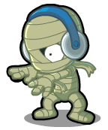 | 90 | 有 |  | 有 | 有 |  |  |  |  |  |  | 有 |  | 有 | 有 | 有
10010 | monster_10010 | 吞噬魔 | 能把任何东西吃下去化为能量，半个小时没有吃东西就会感觉到非常饥饿，所以手上常常会拿着各种各样的食物，最讨厌吃东西的时候被打扰，敢这么做的人现在都应尽变成了食物了 | 副本怪物 | 毒 | 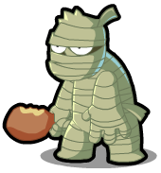 | 145 | 有 |  | 有 | 有 |  | 静帧 | 有 |  |  |  | 有 |  | 有 | 有 | 有
10011 | monster_10011 | 克里奥佩特拉 | 埃及艳后所化身的木乃伊，但魅力并没有减弱，不要看她的眼睛，不然你也会成为他们之中的一员 | 副本怪物 | 毒 | 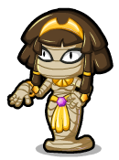 | 110 | 有 |  | 有 | 有 |  | 静帧 |  | 有 |  |  | 有 |  | 有 | 有 | 有
10012 | monster_10012 | 堕落天使 | 有一些多克为了寻求力量而误入歧途，紫水晶虽然给了他们超凡的力量却也夺取了他们的心智，使得他们变成了只会杀戮的机器 | 副本怪物 | 暗 | 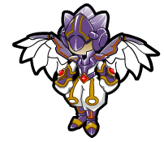 | 150 | 有 |  | 有 | 有 |  |  | 有 |  |  |  | 有 |  | 有 | 有 | 有
10013 | monster_10013 | 莲蓬童子 | 莲蓬童子是一只可以给渔民带来好收成的妖怪，非常的孩子气，不过一旦惹怒了她，则不幸就接踵而至，有着悲伤的过去。生前是一个很善良、乐于助人的好孩子，失足落水而去世，死后却因为带着“因为自己不幸而希望所有人幸福”的执念而无法升天，成为妖怪。。 | 副本怪物 | 水 | 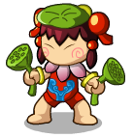 | 90 | 有 |  | 有 | 有 |  |  |  |  |  |  | 有 |  | 有 | 有 | 有
10014 | monster_10014 | 怨灵 | 生前因为自卑而跳水自尽的人，因为怨念太深死后无法成佛，常常徘徊于身死的那片水域，将一些无辜的人也拉下水，是一只很邪恶的妖怪 | 副本怪物 | 水 | 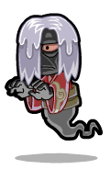 | 130 | 有 |  | 有 | 有 |  |  |  | 有 |  |  | 有 |  | 有 | 有 | 有
10015 | monster_10015 | 鲤鱼将军 | 河伯的左膀右臂，虽然对河伯魔化之后的一些作为很是痛心，但军人的天性还是让他依旧留在了河伯的身边，是一个很愚忠的妖怪 | 副本怪物 | 水 | 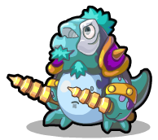 | 160 | 有 |  | 有 | 有 |  |  | 有 |  |  |  | 有 |  | 有 | 有 | 有
10016 | monster_10016 | 火球怪 | 曾经欢快跃动的火精灵被乌卡的邪恶之气所侵蚀，变成了邪恶的火球怪 | 怪物 | 火 | 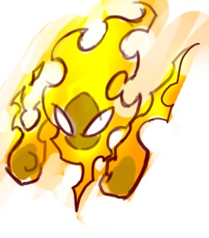 | 100 | 火焰跃动 |  | 美术自定义 | 穿过玩家的撞击 |  | 火焰变大 | 自爆，自己死亡，所有玩家火伤害 |  |  |  | 美术自定义 |  | 美术自定义 | 美术自定义 | 美术自定义
10017 | monster_10017 | 熔岩怪 | 由16号火球怪进化，拥有了大地所作的盔甲，但内心的烈焰却越发的炙热，浑身压抑不住的熔岩也在不停地喷涌 | 怪物 | 火 | 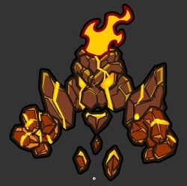 |  | 双手漂浮，火焰飘动，身下的小石块飘动 |  | 美术自定义 | 出拳 |  | 火焰变大 | 流星火雨，群体火伤害 | 熔岩甲，自身加防御 |  |  | 美术自定义 |  | 美术自定义 | 美术自定义 | 美术自定义
10018 | monster_10018 | 妮可鼠 | 金黄色的小老鼠，四肢短小，长长的耳朵在撞击别人的时候会竖起来。 | 怪物 | 光 |  | 50 | 摇脑袋 |  | 美术自定义 | 竖起耳朵撞击 |  | 竖起耳朵 |  |  |  |  | 美术自定义 |  | 美术自定义 | 美术自定义 | 美术自定义
10019 | monster_10019 | 八爪鱼 | 会放电的小八爪鱼，喜欢对着玩家不断地眨巴眼睛，攻击方式为用爪子抓，特技为放电。 | 怪物 | 风 |  | 80 | 蠕动 |  | 美术自定义 | 爪子甩 |  | 睁大眼睛 |  | 全身抖动 |  |  | 美术自定义 |  | 美术自定义 | 美术自定义 | 美术自定义
10020 | monster_10020 | 大蘑菇 | 有毒的大蘑菇。 | 怪物 | 毒 |  | 60 | 弹跳 |  | 美术自定义 | 撞击 |  | 静帧 |  |  |  |  | 美术自定义 |  | 美术自定义 | 美术自定义 | 美术自定义
10021 | monster_10021 | 赛贝猪 | 可爱的小猪，有着呆呆的眼睛及卷卷的尾巴，攻击方式为撞击。 | 怪物 | 无 |  | 90 | 抖动 |  | 美术自定义 | 撞击 |  | 准备撞击 |  |  |  |  | 美术自定义 |  | 美术自定义 | 美术自定义 | 美术自定义
10022 | monster_10022 | 赛罗特 | 受到污染水晶的能量感染而变异的章鱼，对水晶的能量非常依赖，经常抱着变异的水晶袭击附近的生物。（章鱼 + 水晶 的造型，有着外星人的感觉） | 怪物 | 无 | 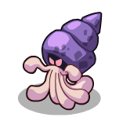 | 150 | 触手摇摆 |  | 美术自定义 | 触手扇 |  | 收缩触手 | 触手伸出 |  |  |  | 美术自定义 |  | 美术自定义 | 美术自定义 | 美术自定义
10023 | monster_10023 | 托米拉 | 受到污染水晶感染的托米，使原本温和的小动物变得异常暴躁，喜欢群体一起行动。（老鼠的造型 + 有着类似雄性狮子头部的鬃毛） | 怪物 | 无 | 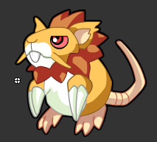 | 70 | 抖动 |  | 美术自定义 | 咬 |  |  |  |  |  |  | 美术自定义 |  | 美术自定义 | 美术自定义 | 美术自定义

19001 | monster_19001 | 雷暴鲁巴 | 原来的森林保卫者之一，被乌卡戴上了心智控制项圈而变得邪恶狂暴，力量也比以前成倍的增长，是一个很难对付的家伙 | Boss | 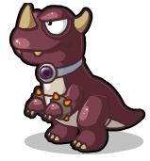 火 |  | 240 | 抖动 |  | 美术自定义 | 爪子抓 |  | 脑袋后缩 | 猛烈撞击 | 脑袋向前伸 |  |  | 美术自定义 |  | 美术自定义 | 美术自定义 | 美术自定义
19002 | monster_19002 | 大幽灵 | 桌布幽灵，实体为一张桌布。攻击方式为撞击。 | Boss | 暗 |  | 200 | 飘啊飘 |  | 美术自定义 | 撞击 |  | 静帧 | 瞬移攻击 | 吹气 |  |  | 美术自定义 |  | 桌布摊开飘落到地上 | 桌布摊开飘落到地上 | 美术自定义
19003 | monster_19003 | 猎犬酥皮 | 拿着一把弩的狗狗，是埃及副本中斯芬克斯(狮身人面像)的仆从。 | Boss | 土 |  | 160 | 抖动 |  | 美术自定义 | 射箭 |  | 静帧 | 摆Poss射箭 | 叫唤 |  |  | 美术自定义 |  | 美术自定义 | 美术自定义 | 美术自定义
19004 | monster_19004 | 螳螂阿力 | 会打拳击的螳螂，4个前肢分别带着4个拳击手套，眼神极度藐视。 | Boss | 风 |  |  | 来回跳 |  | 美术自定义 | 冲拳 |  | 缩拳头 | 强力勾拳 | 摆健美的Poss |  |  | 美术自定义 |  | 美术自定义 | 美术自定义 | 美术自定义
19005 | monster_19005 | 贪食花 | 食肉植物，嘴巴能够吞掉一只小多克，攻击方式为咬。 | Boss | 毒 |  | 180 | 摇晃 |  | 美术自定义 | 咬 |  | 脑袋后缩 | 脑袋向前伸 |  |  |  | 美术自定义 |  | 美术自定义 | 美术自定义 | 美术自定义
19006 | monster_19006 | 卢比兽 | 脸型有点像猫的怪兽，全身圆圆的。 | Boss | 水 |  | 250 | 摸肚子蠕动 |  | 美术自定义 | 手掌拍 |  | 双手高举 | 双手拍 |  |  |  | 美术自定义 |  | 美术自定义 | 美术自定义 | 美术自定义
19007 | monster_19007 | 翼纹喵 |  | Boss | 光 |  | 150 | 扇翅膀飞 |  | 美术自定义 | 撞击 |  | 侧身横眼 | 爪子伸向前抓 | 双掌向前伸展 |  |  | 美术自定义 |  | 美术自定义 | 美术自定义 | 美术自定义
19008 | monster_19008 | 拉乌比I型 | 乌卡们制造的机器，有着类似蜘蛛的造型，有6条腿柱子，以及一个铲子。 | Boss | 无 |  | 240 | 抖啊抖 |  | 美术自定义 | 铲子撞 |  | 静帧 | 铲子砸 | 铲子铲土扔上天空 |  |  | 美术自定义 |  | 美术自定义 | 美术自定义 | 美术自定义
19009 | monster_19009 | 蛇面蝙蝠 | 乌卡在夺取了金字塔之后用魔力将金字塔里面的守卫者眼镜蛇和巨型蝙蝠融合在一起，使得原本就非常厉害的他们变成了更加恐怖的怪物 | 副本Boss | 毒 | 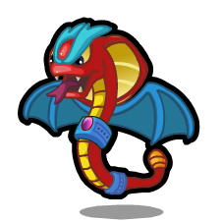 | 130 | 有 |  | 有 | 有 |  | 静帧 | 有 |  |  |  | 有 |  | 有 | 有
19010 | monster_19010 | 魔化多比 | 本体是水晶中的一丝天地灵气，经过了很多年的苦修终于幻化成人型，却被乌卡用邪恶之气所污染，变的邪恶起来 | 副本Boss | 暗 | 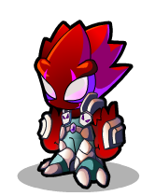 | 140 | 有 |  | 有 | 有 |  |  | 有 |  |  |  | 有 |  | 有 | 有 | 有
19011 | monster_19011 | 魔化河伯 | 掌管天下河流的大神，千万水军都得听从他的号令，却因为一时不慎被乌卡侵蚀了心智变成非常恐怖的恶魔，妄图发动大洪水吞没整个世界 | 副本Boss | 水 | 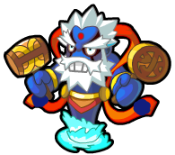 | 200 | 有 |  | 有 | 有 |  | 静帧 | 有 | 有 |  |  | 有 |  | 有 | 有 | 有
19012 | monster_19012 | 魔龙 | 火山中沉睡的黑龙，被乌比用邪恶能量魔化后变成了乌比的坐骑 | BOSS | 或 | 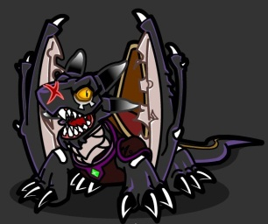 |  | 摇动尾巴，眨眼，抖动翅膀 |  | 张开翅膀飞过去 | 张嘴撕咬 |  | 冲天嚎叫 | 尾巴横扫群体物理攻击 | 流星火雨 | 尖啸，群体减速 |  | 美术自定义 |  | 美术自定义 | 美术自定义 | 美术自定义
19013 | monster_19013 | 莎恩 | 曾经是一位非常善良美丽的女性，却被乌卡变身的一个多克所陷害，因为心生怨恨而化为女妖对多克一族进行报复 | 任务BOSS | 暗 |  | 130 | 飘啊飘 |  | 还是飘 | 手拍 |  | 美术自定义 |  | 双手发射冰枪 |  |  | 美术自定义 |  | 美术自定义 | 美术自定义 | 美术自定义

